Sheet1
1 | プロジェクトの作成

 | MavenカテゴリのJapaアプリケーションプロジェクトを選択する。

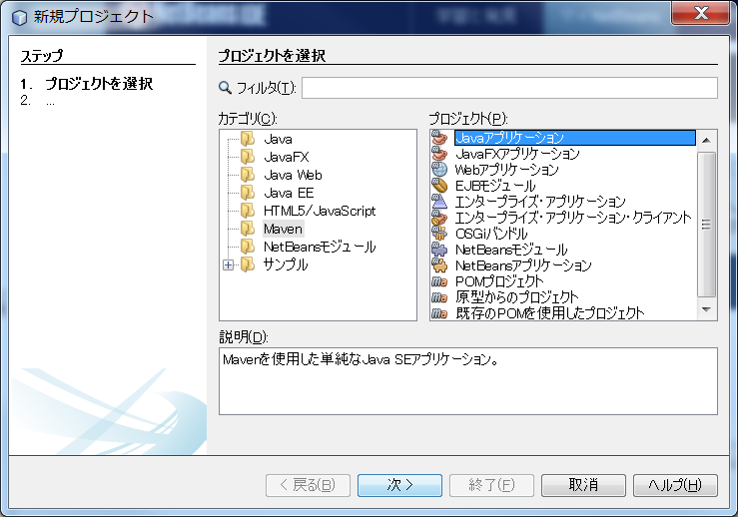

 | プロジェクト名、MavenのグループID、バージョン等を入力して、終了を選択する。
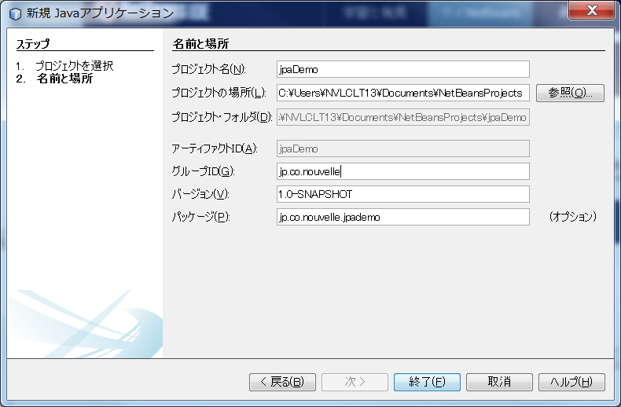

 | 以下のファイル構成のプロジェクトが完成される。

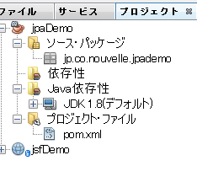

2 | POMの編集

 | <?xml version="1.0" encoding="UTF-8"?>
 | <project xmlns="http://maven.apache.org/POM/4.0.0" xmlns:xsi="http://www.w3.org/2001/XMLSchema-instance" xsi:schemaLocation="http://maven.apache.org/POM/4.0.0 http://maven.apache.org/xsd/maven-4.0.0.xsd">
 | <modelVersion>4.0.0</modelVersion>
 | <groupId>jp.co.nouvelle</groupId>
 | <artifactId>jpaDemo</artifactId>
 | <version>1.0-SNAPSHOT</version>
 | <packaging>jar</packaging>
 | <properties>
 | <project.build.sourceEncoding>UTF-8</project.build.sourceEncoding>
 | <maven.compiler.source>1.8</maven.compiler.source>
 | <maven.compiler.target>1.8</maven.compiler.target>
 | </properties>
 | <dependencies>
 | <dependency>
 | <groupId>com.microsoft.sqlserver</groupId> |  |  |  |  | SQLServer JDBCドライバ
 | <artifactId>sqljdbc4</artifactId>
 | <version>4.0</version>
 | </dependency>
 | <dependency>
 | <groupId>org.eclipse.persistence</groupId> |  |  |  |  | JPA
 | <artifactId>eclipselink</artifactId>
 | <version>2.5.2-M1</version>
 | </dependency>
 | </dependencies>

 | </project>

 | これで実行すると、依存性の解決で、SQLServerのJDBCが見つからないとBuildが失敗する。

 | そのため以下の手順が必要になる。

 |  | 1 | SQLServer JDBCをマイクロソフトからダウンロードする。

 |  |  | sqljdbc_6.0.7728.100_jpn.exe

 |  | 2 | 解凍する。

 |  | 3 | 依存性についかしたので、依存性フォルダ配下にsqljdbc4-4.0.jarが表示されているのを
 |  |  | 右クリックして、アーティファクトを手動でインストールを選択する。

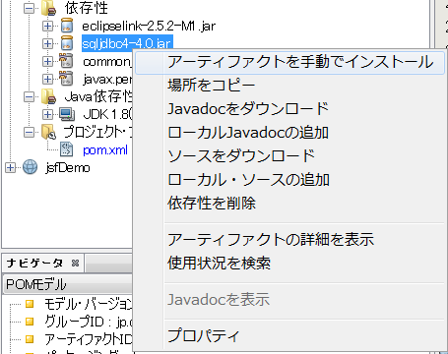

 |  | 4 | ローカルにインストールのダイアログが表示されるため、参照ボタンを押して、
 |  |  | 解凍したマイクロソフトのJarを選択する。

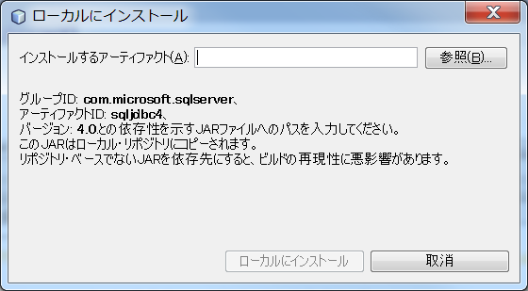

 |  | 5 | ローカルにインストールボタンを押す。

 |  |  | 標準出力の表に、MavenのローカルリポジトリにJarを配備したとログが表示され、
 |  |  | Buildが成功する。

 |  | 6 | 実行すると、Buildが成功したと標準出力に表示される。

3 | エンティティクラスの作成

 | 1 | プロジェクトを右クリックして、新規を選択。

 |  | カテゴリに永続性を選択し、ファイルタイプにデータベースからのエンティティクラスを選択する。
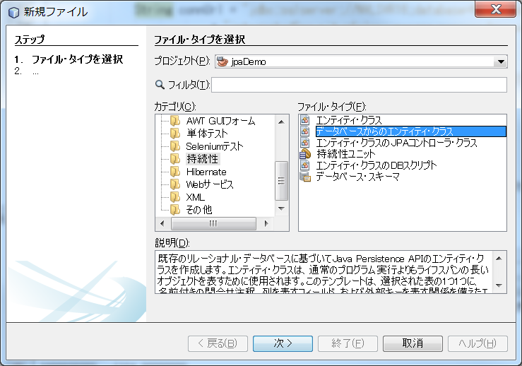

 | 2 | データベース表で、データベース接続かれあデータベースの新規接続を選択する。
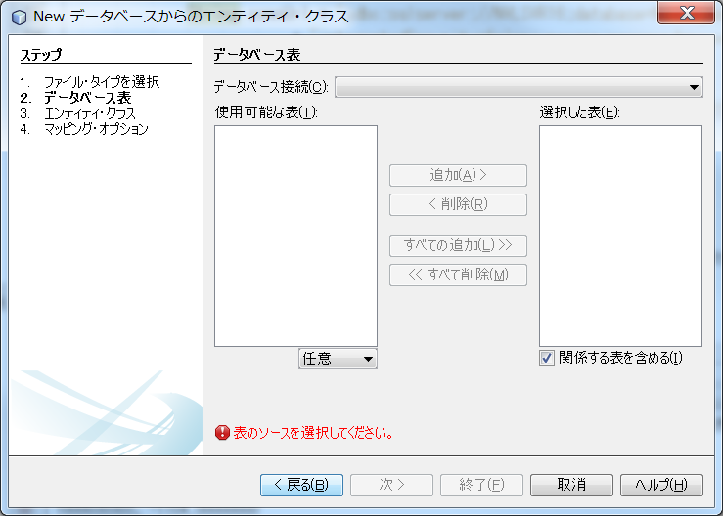

 | 3 | ドライバとして、SQLServerが選択できないので、新規を選択する。

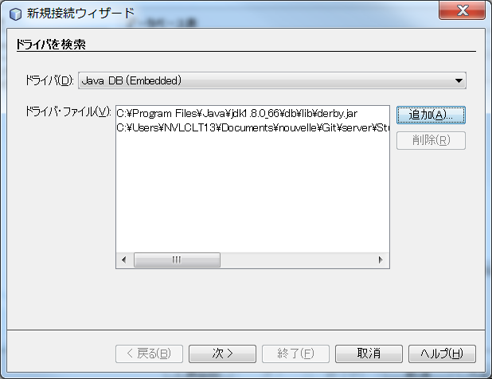

 | 4 | 追加ボタンを押し、マイクロソフトからダウンロードしたJDBCドライバを選択する。

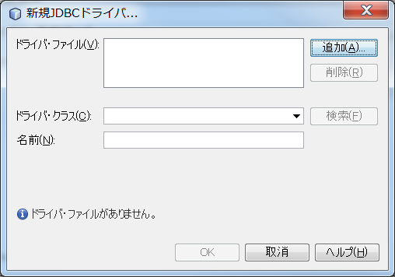

 | 5 | ドライバの詳細が表示されるのを確認して、OKを押す。

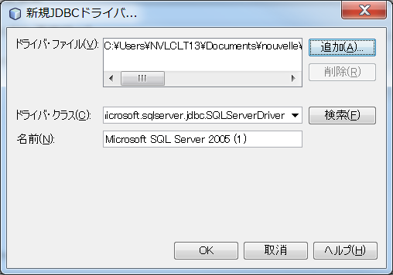

 | 6 | 次へを押す。

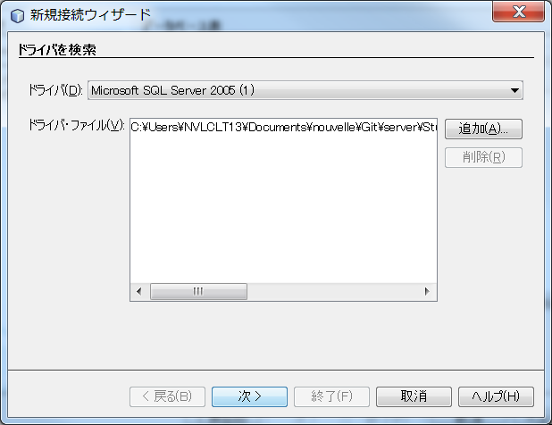

 | 7 | ドライバにSQL Serverを選択し、ホスト名、データベース名、ユーザ名、パスワードを入力し、
 |  | 接続テストをクリックして、接続に成功しましたと表示されることを確認する。
 |  | 次へをクリックする。

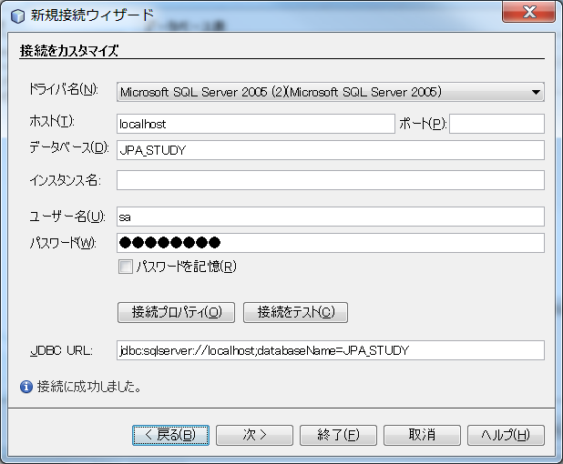

 | 8 | データベーススキーマにdboを選択して、次へを押す。

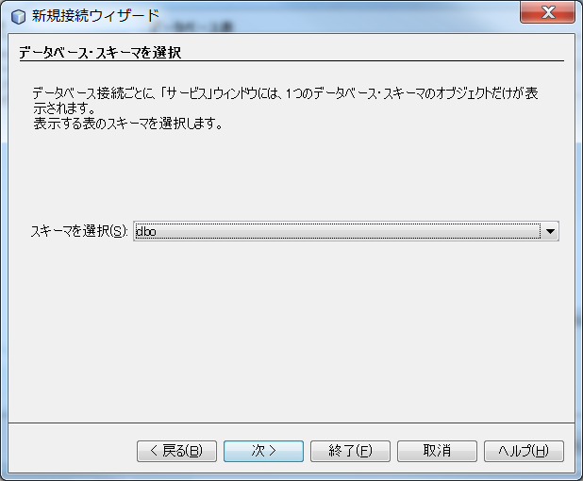

 | 9 | 接続名の入力が正しいことを確認して、終了を押す。

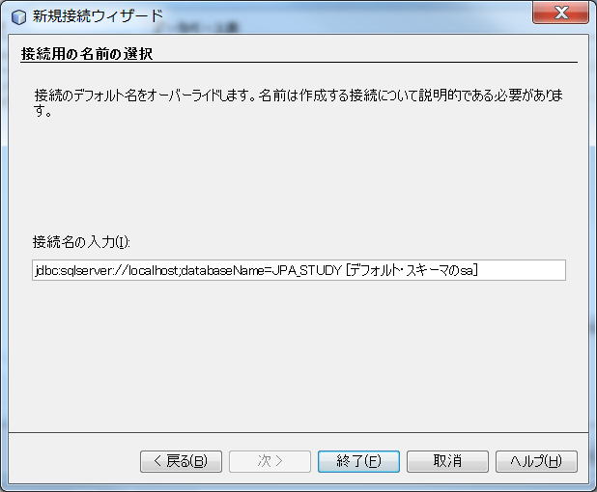

 | 10 | emp2を選択して、追加を押す。 次へを押す。

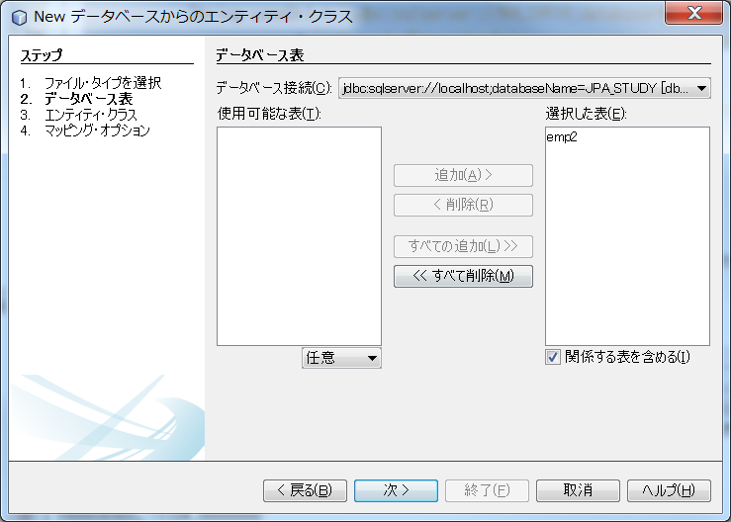

 | 11 | 持続フィールド用の名前付き問合せ注釈を生成、JAXB注釈を生成、エンティティのかわりにマップ
 |  | されたスーパークラスを生成、持続性ユニットの作成などのチェックボックスがあるが、
 |  | 今回は、持続性ユニットの作成だけにチェックをして、次へを押す。

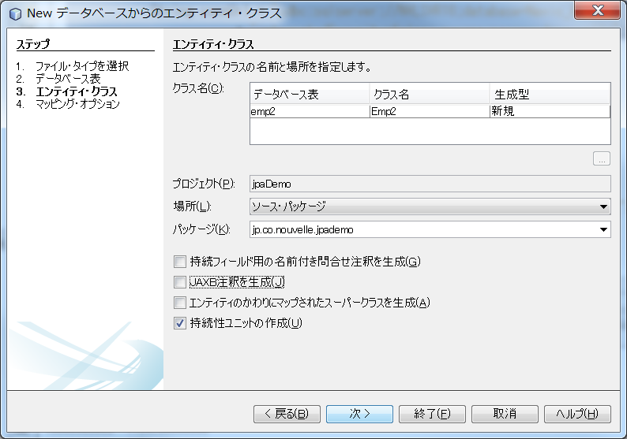

 | 12 | 何も変更せずに終了を押す。

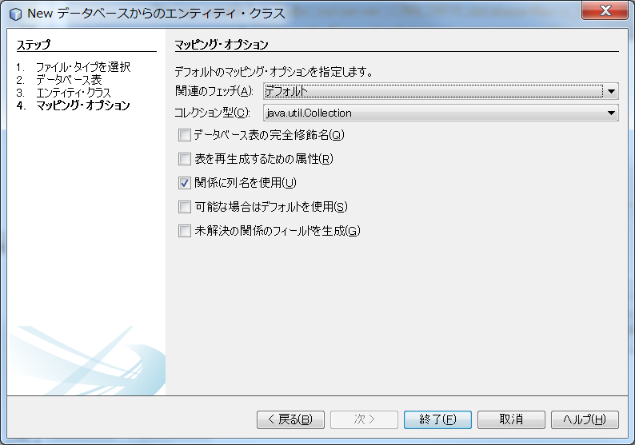

4 | Entityクラスの確認

 | /*
 | * To change this license header, choose License Headers in Project Properties.
 | * To change this template file, choose Tools | Templates
 | * and open the template in the editor.
 | */
 | package jp.co.nouvelle.jpademo;

 | import java.io.Serializable;
 | import javax.persistence.Basic;
 | import javax.persistence.Column;
 | import javax.persistence.Entity;
 | import javax.persistence.Id;
 | import javax.persistence.NamedQueries;
 | import javax.persistence.NamedQuery;
 | import javax.persistence.Table;

 | /**
 | *
 | * @author NVLCLT13
 | */
 | @Entity
 | @Table(name = "emp2")
 | @NamedQueries({
 | @NamedQuery(name = "Emp2.findAll", query = "SELECT e FROM Emp2 e")})
 | public class Emp2 implements Serializable {

 | private static final long serialVersionUID = 1L;

 | @Id
 | @Basic(optional = false)
 | @Column(name = "no")
 | private String no;

 | @Basic(optional = false)
 | @Column(name = "name")
 | private String name;

 | public Emp2() {
 | }

 | public Emp2(String no) {
 | this.no = no;
 | }

 | public Emp2(String no, String name) {
 | this.no = no;
 | this.name = name;
 | }

 | public String getNo() {
 | return no;
 | }

 | public void setNo(String no) {
 | this.no = no;
 | }

 | public String getName() {
 | return name;
 | }

 | public void setName(String name) {
 | this.name = name;
 | }

 | @Override
 | public int hashCode() {
 | int hash = 0;
 | hash += (no != null ? no.hashCode() : 0);
 | return hash;
 | }

 | @Override
 | public boolean equals(Object object) {
 | // TODO: Warning - this method won't work in the case the id fields are not set
 | if (!(object instanceof Emp2)) {
 | return false;
 | }
 | Emp2 other = (Emp2) object;
 | if ((this.no == null && other.no != null) || (this.no != null && !this.no.equals(other.no))) {
 | return false;
 | }
 | return true;
 | }

 | @Override
 | public String toString() {
 | return "jp.co.nouvelle.jpademo.Emp2[ no=" + no + " ]";
 | }

 | }

5 | persistence.xmlの確認

 | <?xml version="1.0" encoding="UTF-8"?>
 | <persistence version="2.1"
 | xmlns="http://xmlns.jcp.org/xml/ns/persistence"
 | xmlns:xsi="http://www.w3.org/2001/XMLSchema-instance"
 | xsi:schemaLocation="http://xmlns.jcp.org/xml/ns/persistence http://xmlns.jcp.org/xml/ns/persistence/persistence_2_1.xsd">
 | <persistence-unit name="jp.co.nouvelle_jpaDemo_jar_1.0-SNAPSHOTPU" transaction-type="RESOURCE_LOCAL">
 | <provider>org.eclipse.persistence.jpa.PersistenceProvider</provider>
 | <class>jp.co.nouvelle.jpademo.Emp1</class> |  |  | ← | 作成したEntityクラスの一覧が表示される。
 | <class>jp.co.nouvelle.jpademo.Emp2</class>
 | <properties> |  |  | ← | DB接続情報が作成される。
 | <property name="javax.persistence.jdbc.url" value="jdbc:sqlserver://localhost;databaseName=JPA_STUDY"/>
 | <property name="javax.persistence.jdbc.user" value="sa"/>
 | <property name="javax.persistence.jdbc.driver" value="com.microsoft.sqlserver.jdbc.SQLServerDriver"/>
 | <property name="javax.persistence.jdbc.password" value="nouvelle"/>
 | </properties>
 | </persistence-unit>
 | </persistence>

サンプル２
1 | プロジェクトを作成

 | 1 | 新規プロジェクト画面で、Java、Javaアプリケーションを選択して、次へを押す。

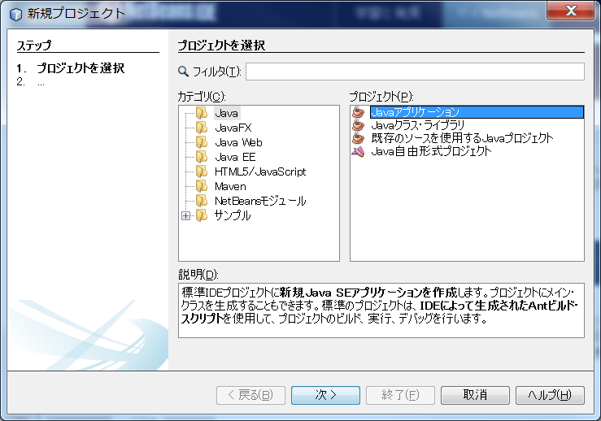

 | 2 | プロジェクト名を入力し、メイン・クラスの作成のチェックをつけ、パッケージ名を含めたメインクラス名を入力し、
 |  | 終了を押す。

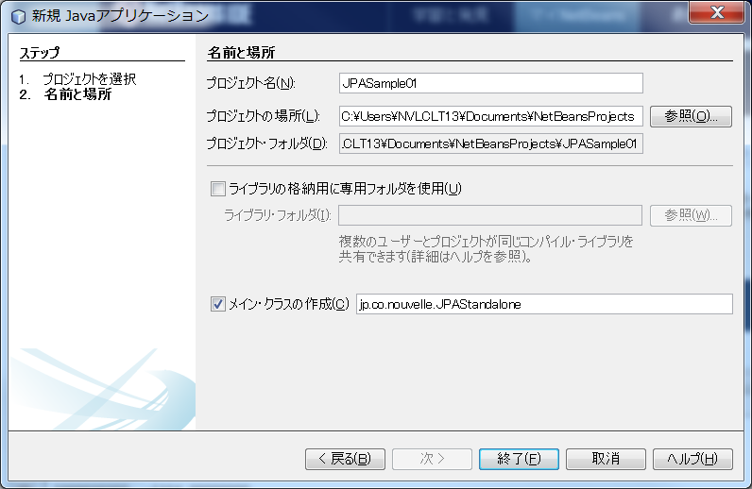

2 | JPAについて

 | 1 | 関係するオブジェクトについて

 |  | オブジェクト名 |  |  |  |  | 説明
 |  | Entityクラス |  |  |  |  | Entityという言葉は多用されますが一般的にRDBのテーブルを表します。それをオブジェクトモデルとして表現したものがEntityクラスです。 この時点でO/Rマッピングの中心となるのがEntityクラスであることが分かります。

 |  | Entityオブジェクト |  |  |  |  | Entityに対し、Entityインスタンスはテーブルの1行を表します。それをオブジェクトモデルとして表現したものがEntityオブジェクトです。 つまりEntityクラスをインスタンス化したものを当記事ではEntityオブジェクトと呼ぶことにします。

 |  | Entityマネージャ |  |  |  |  | Entityオブジェクトを使い、実際のRDBに対しCRUD操作を行います。

 |  | Entityマネージャファクトリ |  |  |  |  | 文字通り、Entityマネージャを生成する役割を持っています。

 | 2 | Entityクラスの要件

 |  | Entityクラスは以下に従ってコーディングする必要があります。

 |  | 1 | javax.persistence.Entityアノテーションによりクラスをアノテーションにしなくてはなりません。
 |  | 2 | publicまたはprotectedの引数のないコンストラクタを持っていなくてはならない。
 |  |  | 当然、その他のコンストラクタはもつことができる。
 |  | 3 | クラス、メソッド、永続性フィールド（RDBテーブルのカラムに対応するフィールド）をfinal宣言
 |  |  | してはならない。
 |  | 4 | Entityオブジェクトは、EntityマネージャーによりRDBのCRUD操作と結び付けられている状態（MANAGED状態）と
 |  |  | 結び付けられていない状態（DETACHえD状態）がある。 DETACHED状態の値として渡される場合、
 |  |  | Serializableインタフェースを実装しなければならない。
 |  |  | ← | EntityクラスはSeliarizableインタフェースを実装しなければならないと考える。
 |  | 5 | Entityクラスでないクラスを継承する場合、その継承されるクラスはEntityクラスである必要がある
 |  | 6 | 永続性インスタンス変数は、private、protected、package-privateのいずれかで宣言されていなければならず、
 |  |  | setter/getterを介してのみアクセスできる

3 | ライブラリの追加

 | ただし、このままではJPA関連のクラスが存在しないため、TopLink Essentialライブラリを
 | プロジェクトに追加する必要がある。

 | toplink-essential.jarとtoplink-essentials-agent.jarの２つがなかったので、ネットからダウンロードした。
 | toplink-essentials-2.1-55.jarとtoplink-essentials-agent-2.1-55.jar

 | 1 | プロジェクトのプロパティを開き、ライブラリする。 次に右ペインでコンパイルタブを選択する。
 |  | Jar/フォルダの追加ボタンを押す。

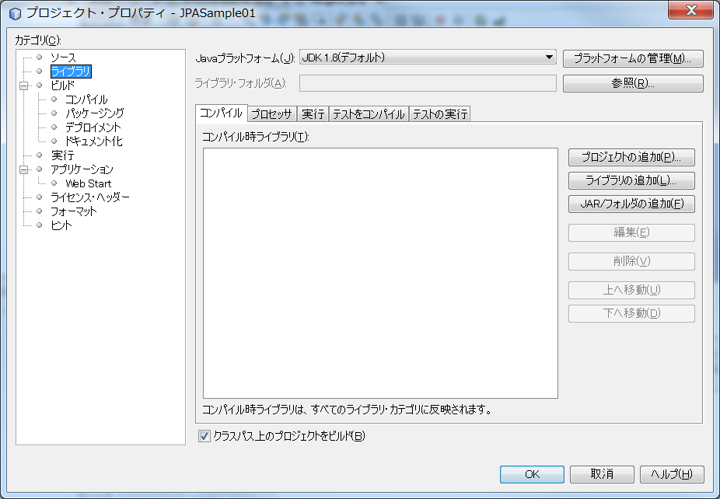

 | 2 | ダウンロードしたtoplink-essentials-2.1-55.jarを選択する。

 | 3 | この処理をtoplink-essentials-agent-2.1-55.jarの方にも繰り返す。

 | 4 | ２つのライブラリが表示されている。

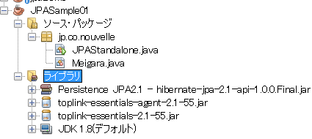

 | 5 | SｑｌServerのドライバーも追加する。
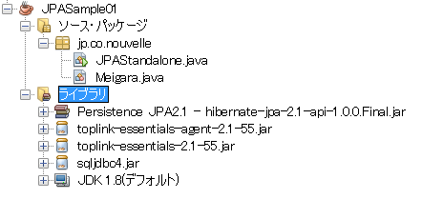

3 | Meigaraクラスの作成

 | 1 | Javaクラスを新規作成する。
 |  | クラス名、パッケージを入力して、終了を押す。

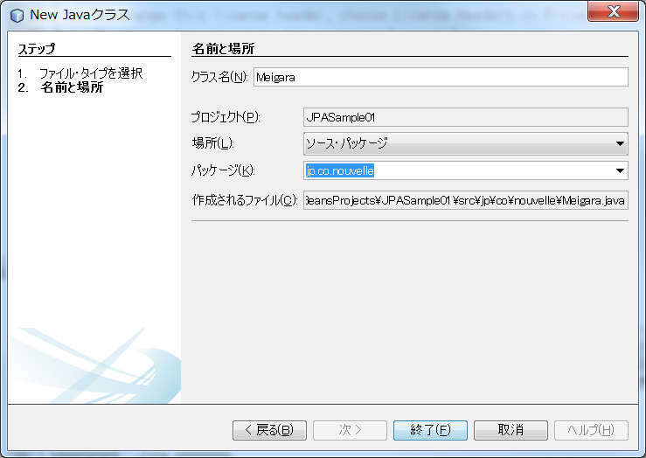

 | 2 | 以下のファイルが作成される。

 |  | /*
 |  | * To change this license header, choose License Headers in Project Properties.
 |  | * To change this template file, choose Tools | Templates
 |  | * and open the template in the editor.
 |  | */
 |  | package jp.co.nouvelle;

 |  | /**
 |  | *
 |  | * @author NVLCLT13
 |  | */
 |  | public class Meigara {

 |  | }

 | 3 | インスタンス変数を定義する。

 |  | private int id = 0;
 |  | private String name="";
 |  | private String nameKana="";
 |  | private String koji="";
 |  | private String sweetPotatoName="";
 |  | private String manufacturer="";
 |  | private float volume=0;
 |  | private int pirce=0;

 | 4 | クラスにアノテーションを追加する。

 |  | クラス定義の前にEntityアノテーションとTableアノテーションを追加する。

 |  | @Entity
 |  | @Table(name="MEIGARA")
 |  | public class Meigara implements Serializable {

 |  | エラーの消去
 |  | 1 | Entityアノテーション |  |  |  |  | ← | import javax.persistence.Entity;
 |  | 2 | Tableアノテーション |  |  |  |  | ← | import javax.persistence.Table;
 |  | 3 | エンティティID |  |  |  |  | ← | import javax.persistence.Id;
 |  |  |  |  |  |  |  |  | @Id
 |  |  |  |  |  |  |  |  | private Long entityId;
 |  | 4 | クラスのSerializable |  |  |  |  | ← | public class Meigara implements Serializable
 |  |  |  |  |  |  |  |  | import java.io.Serializable;

 | 5 | フィールドにアノテーションを付与する。

 |  | 1 | 主キー
 |  |  | import javax.persistence.Column;
 |  |  | import javax.persistence.Id;

 |  |  | @Id |  |  |  |  |  | ← | 主キー用のアノテーション |  |  | アノテーションは大文字・小文字をちゃんと見るので注意
 |  |  | @Column(name = "ID") |  |  |  |  |  | ← | DBのフィールドに合わせる
 |  |  | private int id = 0;

 |  | 2 | 主キー以外
 |  |  | import javax.persistence.Column;

 |  |  | @Column(name = "NAME") |  |  |  |  |  | ←
 |  |  | private String name="";

 | 6 | コンストラクタの追加

 |  | Entityクラスには、引数なしコンストラクタが必須。

 | MeigaraクラスはEntityクラスの要件を満たしました。

4 | 持続性ユニット

 | クラス宣言の箇所で、「プロジェクトに持続性ユニットがありません」という警告が出ている。
 | これは無視できない警告になる。

 | 上記表の関連するオブジェクトでは説明していないが、裏で仕事をする大切なオブジェクトで
 | あるため作成が必要になります。

 | 1 | 電球のアイコンをクリックすると［持続性ユニットを作成］と表示されるのでクリックします。

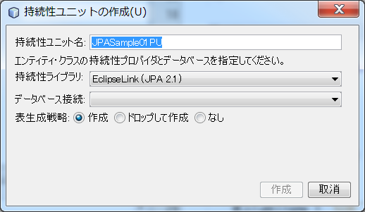

 | 2 | 持続性ライブラリにデフォルトでは、EclipseLinkが表示されており、TopLinkがあるか確認します。
 |  | TopLinkがない場合は、新規持続性ライブラリを選択すると、新規持続性ライブラリの画面が開きます。

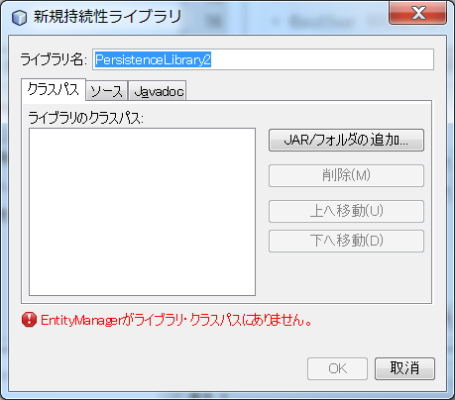

 | 3 | ダウンロードしたTopLinkのJarを追加して、OKを押す。

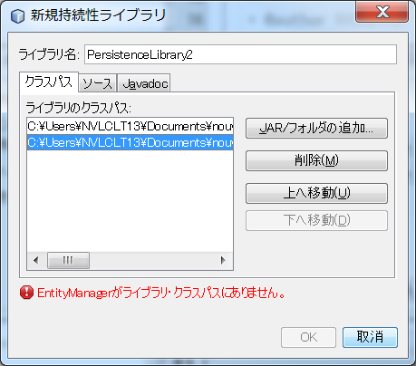

 | 4 | TopLinkが選択できるようになる。

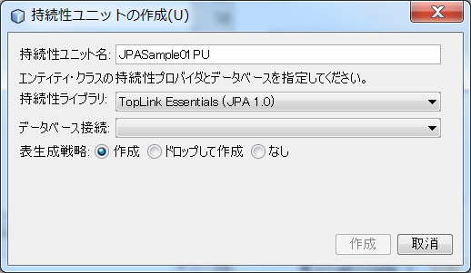

 | 5 | データベース接続に該当の情報があれば選択し、なければデータベースの新規接続を選択する。
 |  | 新規ウィザードで使用するドライバーを選択し、必要ならばダウンロード等をしたJDBCドライバを指定して、
 |  | 次へを押す。

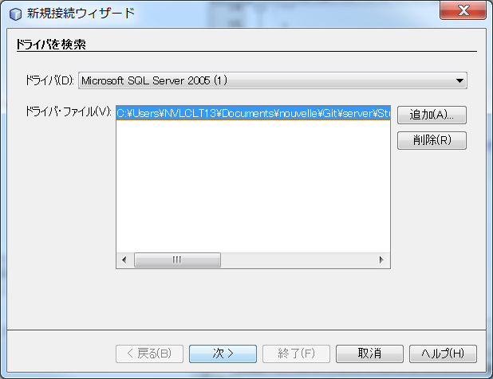

 | 6 | 必要な情報、ホスト、データベース、ユーザ、パスワードを入力して、
 |  | 接続テストを実行する。 テストが成功すれば、終了を押す。

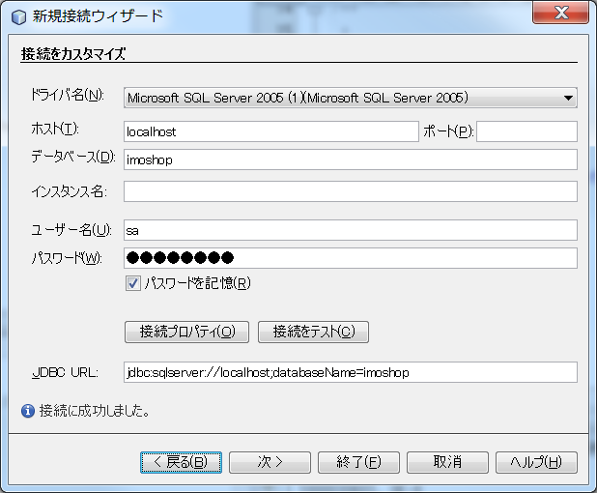

 | 7 | 接続性ライブラリ、データベース接続が正しいことを確認して、作成を押す。

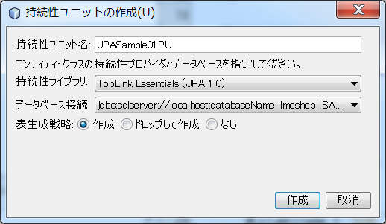

5 | 持続性ユニット作成結果の確認

 | ［JPASample01］-［ソースパッケージ］-［META-INF］に、persistence.xml
 | のファイルが作成されている。
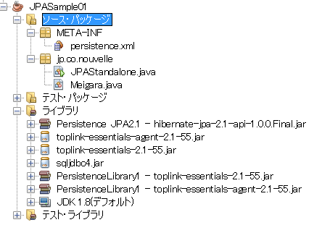

 | 1 | persistence.xmlファイル

 |  | SqlServerのimoshopデータベースに接続するための情報が記述されています。

 |  | <?xml version="1.0" encoding="UTF-8"?>
 |  | <persistence version="1.0" xmlns="http://java.sun.com/xml/ns/persistence" xmlns:xsi="http://www.w3.org/2001/XMLSchema-instance" xsi:schemaLocation="http://java.sun.com/xml/ns/persistence http://java.sun.com/xml/ns/persistence/persistence_1_0.xsd">
 |  | <persistence-unit name="JPASample01PU" transaction-type="RESOURCE_LOCAL">
 |  | <provider>oracle.toplink.essentials.PersistenceProvider</provider>
 |  | <properties>
 |  | <property name="toplink.jdbc.url" value="jdbc:sqlserver://localhost;databaseName=imoshop"/>
 |  | <property name="toplink.jdbc.driver" value="com.microsoft.sqlserver.jdbc.SQLServerDriver"/>
 |  | <property name="toplink.jdbc.password" value="nouvelle"/>
 |  | <property name="toplink.jdbc.user" value="sa"/>
 |  | <property name="toplink.ddl-generation" value="create-tables"/>
 |  | </properties>
 |  | </persistence-unit>
 |  | </persistence>

 |  | ［持続性ユニットを作成］だけではEntityクラスの情報が追加されないため、
 |  | class要素としてjp.co.nouvelle.Meigaraを手で追加しています。

 |  | <?xml version="1.0" encoding="UTF-8"?>
 |  | <persistence version="1.0" xmlns="http://java.sun.com/xml/ns/persistence" xmlns:xsi="http://www.w3.org/2001/XMLSchema-instance" xsi:schemaLocation="http://java.sun.com/xml/ns/persistence http://java.sun.com/xml/ns/persistence/persistence_1_0.xsd">
 |  | <persistence-unit name="JPASample01PU" transaction-type="RESOURCE_LOCAL">
 |  | <provider>oracle.toplink.essentials.PersistenceProvider</provider>
 |  | <class>jp.co.nouvelle.Meigara</class>
 |  | <properties>
 |  | <property name="toplink.jdbc.url" value="jdbc:sqlserver://localhost;databaseName=imoshop"/>
 |  | <property name="toplink.jdbc.driver" value="com.microsoft.sqlserver.jdbc.SQLServerDriver"/>
 |  | <property name="toplink.jdbc.password" value="nouvelle"/>
 |  | <property name="toplink.jdbc.user" value="sa"/>
 |  | <property name="toplink.ddl-generation" value="create-tables"/>
 |  | </properties>
 |  | </persistence-unit>
 |  | </persistence>

 |  | つまり、手動でEntityクラスを作成した場合は、その度に、persistence.xmlファイルにclass要素を追加する必要がある。

6 | CRUD操作のためのクラスを作成

 | JPAStandaloneで、meigaraテーブルのCRUD操作が行えるよう実装します。

 | 表のJPAに関するオブジェクトの情報を意識して実装します。

 | オブジェクト名 |  |  |  |  | 説明
 | Entityクラス |  |  |  |  | Entityという言葉は多用されますが一般的にRDBのテーブルを表します。それをオブジェクトモデルとして表現したものがEntityクラスです。 この時点でO/Rマッピングの中心となるのがEntityクラスであることが分かります。

 | Entityオブジェクト |  |  |  |  | Entityに対し、Entityインスタンスはテーブルの1行を表します。それをオブジェクトモデルとして表現したものがEntityオブジェクトです。 つまりEntityクラスをインスタンス化したものを当記事ではEntityオブジェクトと呼ぶことにします。

 | Entityマネージャ |  |  |  |  | Entityオブジェクトを使い、実際のRDBに対しCRUD操作を行います。

 | Entityマネージャファクトリ |  |  |  |  | 文字通り、Entityマネージャを生成する役割を持っています。

 | CRUD操作を行うには、Entityマネージャが必要になりいます。そのEntityManagerを生成するためには、
 | Entityマネージャファクトリが必要になります。

 | 1 | EntityManagerファクトリ

 |  | EntityManagerファクトリは、EntityManagerFactoryクラスになる。
 |  | persistence.xmlファイルのpersistence-unit要素のname（接続性ユニット）を指定することによって、取得できる。
 |  |  | <persistence-unit name="JPASample01PU" transaction-type="RESOURCE_LOCAL">

 |  | import javax.persistence.EntityManagerFactory;
 |  | import javax.persistence.Persistence;

 |  | EntityManagerFactory entityManagerFactory
 |  | = Persistence.createEntityManagerFactory("JPASample01PU");

 | 2 | Entityマネージャ

 |  | EntityマネージャはEntityマネージャファクトリから生成する。

 |  | import javax.persistence.EntityManager;

 |  | EntityManager entityManager = entityManagerFactory.createEntityManager();

 | 3 | Entityトランザクションの開始、終了

 |  | トランザクションの制御は、Entityトランザクションを利用する。
 |  | EntityトランザクションはEntityマネージャから取得し、Entityトランザクションを利用して、
 |  | トランザクションの開始（begin())、トランザクションの終了(commit()またはrollback())で行う。

 | 4 | テーブルに1件挿入

 |  | リスト4の4行目にも書いていますが、CRUD操作はトランザクションのbeginとcommitの間に記述します。

 |  | Meigara meigara = new Meigara("千鶴", "ちづる", 25, "白", "黄金千貫", "神酒造", 1.8f, 1946);
 |  | entityManager.persist(meigara);

 |  | 参考 ID（PK)に自動採番を使用する場合

 |  | テーブル定義 |  |  |  |  |  |  |  |  | Java（EntityManger)

 |  |  | CREATE TABLE MEIGARA ( |  |  |  |  |  |  |  |  | @Entity
 |  |  | ID int identity(1,1) , |  |  |  |  |  | // 自動採番する |  |  | @Table(name="MEIGARA")
 |  |  | ～ |  |  |  |  |  |  |  |  | public class Meigara implements Serializable {
 |  |  | PRIMARY KEY (ID)
 |  |  | ); |  |  |  |  |  |  |  |  | @Id
 |  |  |  |  |  |  |  |  |  |  |  | // 自動採番用アノテーションを付与する。
 |  |  |  |  |  |  |  |  |  |  |  | @GeneratedValue(strategy = GenerationType.IDENTITY)
 |  |  |  |  |  |  |  |  |  |  |  | @Column(name = "ID")
 |  |  |  |  |  |  |  |  |  |  |  | private int id = 0;

 |  | Java（Insert時)

 |  |  | // コンストラクタからIDを外している。
 |  |  | Meigara meigara = new Meigara( "千鶴", "ちづる", 25, "白", "黄金千貫", "神酒造", 1.8f, 1946);
 |  |  | entityManager.persist(meigara);

 |  |  | これでIdentityの次の採番が割り振られる。

 |  |  | 注意 |  | IDがPKになっているので、同じデータを2回登録しても、IDが2回採番されるため、
 |  |  |  |  | 異なるPKになるため、一意制約エラーは発生しない。

 | 5 | テーブルの更新

 |  | // 更新対象データの検索
 |  | Meigara meigara = entityManager.find(Meigara.class, 9);

 |  | // 値の更新
 |  | meigara.setVolume(0.9f);
 |  | meigara.setPrice(1050);

 |  | // コミット（このタイミングで上記の設定した値がDBに反映されます。）
 |  | entityTransaction.commit();

 | 5 | テーブルの削除

 |  | // 更新対象データの検索
 |  | Meigara meigara = entityManager.find(Meigara.class, 9);

 |  | // レコードの削除
 |  | entityManager.remove(meigara);

 |  | // コミット（このタイミングで上記の削除がDBに反映されます。）
 |  | entityTransaction.commit();

サンプル
今回はSession Beanを作成するため、プロジェクトは［エンタープライズアプリケーション］を指定する必要があります。

1 | Java EE、エンタープライズ・アプリケーションを選択して、次へを押す。

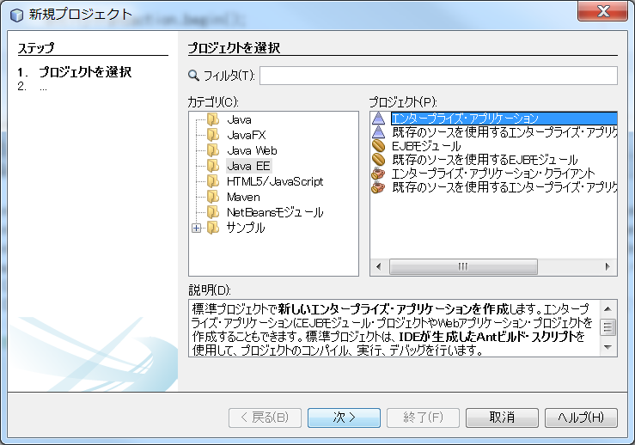

2 | プロジェクト名を入力し、次へを押す。

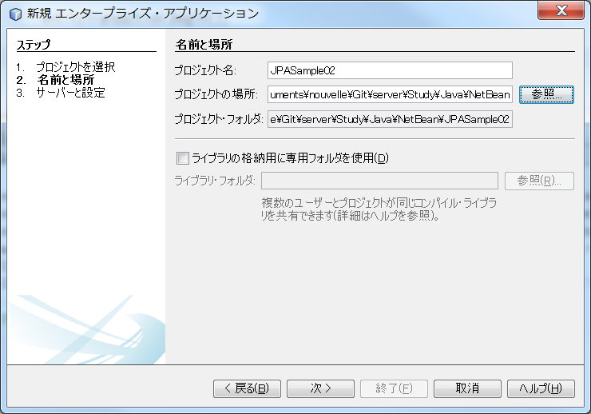

3 | EJBモジュールの作成、Webアプリケーション・モジュールの作成にチェックをして、終了を押す。

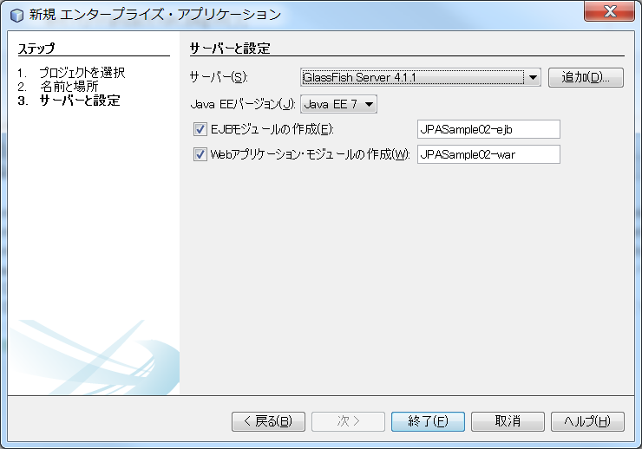

4 | JPASample02に加えて、JPASample02-ejb、JPASample02-warが作成される。

5 | サンプルの構成

 | E-R図

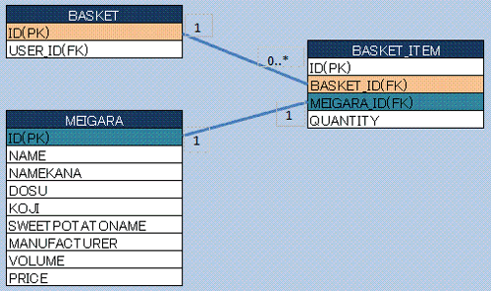

 | クラス図

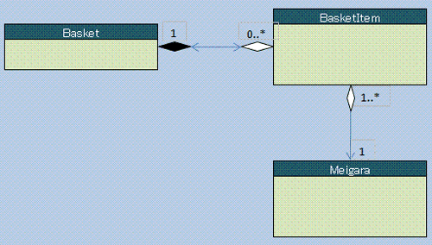
 |  | BasketクラストBasketItemクラスは双方向の1対多関係、
 |  | BasketItemクラストMeigaraクラスは1対1の単方向（BasketItem
 |  | からMeigara）になります。

 |  | BasketクラストBasketItemクラスはコンポジットの関係のため、
 |  | Basketオブジェクトが削除された場合、BasketItemオブジェクトが
 |  | 存在しても意味がなくなるため、BasketItemオブジェクトを
 |  | 全削除する必要があります。

6 | Entityクラスの作成

 | NetBeansの左ペインで［プロジェクト］-［JPASample02-ejb］を選択し右クリックします。［新規］-［Javaクラス］を選択すると、
 | クラス名とパッケージ名を入力する画面が開きます。

 | Basket,BasketItem,Meiragaの３つのEntityクラスを作成する。

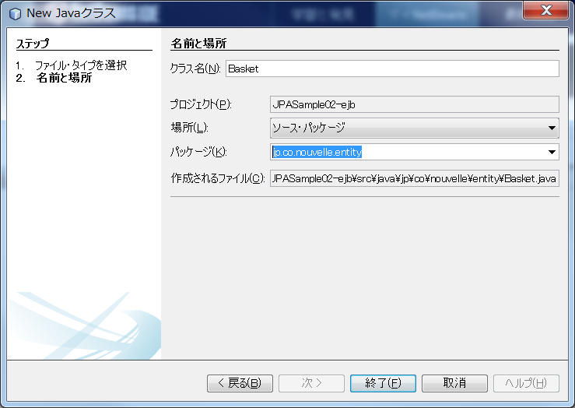

7 | コンテナ管理のEntityマネージャについて

 | 今回はMeigaraクラスに加えて、Basketクラス、BasketItemクラスも存在し、それらの間に関連が存在します。
 | 今回はこのようなEntity群のCRUD操作を説明します。

 | コンテナ管理のEntityマネージャとJTAトランザクションの組み合わせのメリット

 | Sessionビーン、つまりEJBコンポーネントでは一般的にコンテナ管理のEntityマネージャを使用します。
 | またEJBコンポーネントの場合、自動的にJTAトランザクションのコントロール下に置かれます。
 | つまり、EJBコンポーネントでコンテナ管理のEntityマネージャを使用するということは、コンテナ管理の
 | EntityマネージャもJTAトランザクションのコントロール下に置かれることになる。 これは、Etntity
 | マネージャのライフサイクルが、JTAのライフサイクルと一致することを意味する。

 | つまり、JTAトランザクションを、コミットまたはロールバックすることでEntityマネージャはクローズ
 | されます。

 | さらに、Entitｙマネージャがコンテナ管理されると、EntityファクトリとEntityファクトリからEntityマネージャ
 | を作成することも不要になります。 取得の代わりに、DI(Dependency Injection：依存性注入）により、
 | Entityマネージャは、EJBコンテナによりEJBコンポーネントに設定するようになる。

 | Entityマネージャにはコンテナ管理以外にアプリケーション管理のEntityマネージャが存在します。

 | コンテナ管理のEntityマネージャを使用する際は、必ずJTAトランザクションを使用しなければ
 | なりません。

 | JPQL

 | 関連性のあるテーブルを操作するためには、SQL文に似た言語が必要になります。 そのために、
 | Entityクラストそのカラムを使用したSQLとほぼ同じ構文を持ったJPQLが制定された。

8 | Session Beanの作成

 | JPASample02-ejbを右クリックして、新規、セッションBeanを選択する。

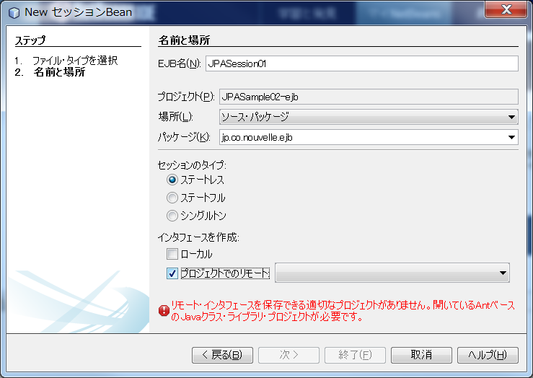

 | リモートにチェックを入れると上記のメッセージで表示されるため、とりあえずリモートのチェックを
 | はずして作成する。

